マジックナンバー選別決済EA画面仕様 (6)
●パラメータ設定仕様
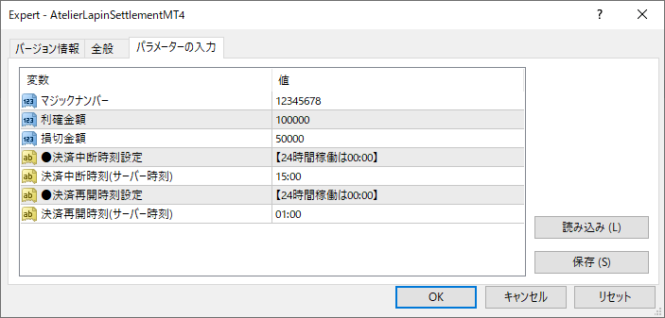
> 同一マジックナンバーを設定してしまう重複防止機能をつけてくださいねの意味です。 > EAがどっちの決済金額をつかうか迷ってしまいますので。 > 重複｛ミス｝防止機能です 決済EAが同一マジックナンバーで2個目を起動しようとすると、2個目の起動時にエラーのメッセージボックスを表示して、起動を中止するようにいたします。 > 別マジックナンバーで複数台、決済用EAを稼働する可能性はございます。 そちらはもちろん対応いたします。

●パネル表示仕様
①EA起動時にパラメータ設定したマジックナンバー【表示のみ】 ②発注時刻の早い順（チケット番号の若い順）に並べたポジションのシンボル・Lot数【表示のみ、Lot数は1秒周期のリアルタイム更新】 →画面デザイン上、最大４シンボルが上限 ③同一マジックナンバーのポジション全体の合計損益【表示のみ、1秒周期のリアルタイム更新】 ④EA起動時にパラメータ設定した利確金額、損切金額【表示のみ】 ⑤クイック決済許可チェックボックス＆クイック決済ボタン【クリック実行可能】
 | マジックナンバー | 123456

 | 銘柄 | XAUAUD | XAUUSD | XAUEUR | XAUJPY

配色などのデザインはこれで行きましょう。発注パネルもかっこいいと思います。
決済EAの仕様なども問題ございません。
かなり難しそうなロジックですが、もし可能であれば、発注Lot数表記にSUMロジックが欲しいです。
マジックナンバー123456のポジを探す→銘柄ごとにSUM→多い順に表示。みたいな・・。
サヤ難平に利用することが多いと思いますので、あれば嬉しい機能です。
内部的に無理そうでしたら、この仕様で良いです。
 | 発注ロット数 | 1.50 | (1.50) | 0.50 | (0.50)

 | マジックナンバー全損益 | 56,789

 | 利確金額 | 100,000

 | 損切金額 | 50,000

✓
 | クイック決済ボタン表示

マジックナンバー全決済
そんなに工数をかけずに実現可能だと思いますが、一旦は一応の完成版を速やかにお届けすることを優先して下記の仕様とさせてください。
"発注時刻の早い順（チケット番号の若い順）に並べたポジションのシンボル・Lot数【表示のみ、Lot数は1秒周期のリアルタイム更新】"

SUMロジックを実装しました。この機能を実装する際に簡単に下記の「銘柄別損益の追加」を実現できることが判りましたのでご所望ならばお申し付けください。
また、テストをしてていきなりポジションが決済されているとびっくりしたので、「ポジション監視状態」の表示があった方が親切だと思いましたので、ご所望ならばお申し付けください。

●ご提案する機能追加したパネル表示仕様
ポジション選別決済EAを先に起動したり、クイック決済ボタンをクリックした場合に
ポジション選別決済EAが動いているのに監視対象のポジションが無い状態があることに気づきました。
「ポジションエントリー待機中です」状態を追加いたします。
 | マジックナンバー | 123456

 | 銘柄 | ━━ | ━━ | ━━ | ━━

 | 発注ロット数 | ━━ | ━━ | ━━ | ━━

 | 銘柄別損益 | ━━ | ━━ | ━━ | ━━

 | マジックナンバー全損益 | 0

 | 利確金額 | 100,000

 | 損切金額 | 50,000

 | ポジション監視状態 | ポジションエントリー待機中です

✓
 | クイック決済ボタン表示

マジックナンバー全決済

 | マジックナンバー | 123456

 | 銘柄 | XAUAUD | XAUUSD | XAUEUR | XAUJPY

 | 発注ロット数 | 1.50 | (1.50) | 0.50 | (0.50)

 | 銘柄別損益 | 54,321 | (4,321) | (5,432) | 2,345

 | マジックナンバー全損益 | 46,913

 | 利確金額 | 100,000

 | 損切金額 | 50,000

 | ポジション監視状態 | ポジション監視中です

✓
 | クイック決済ボタン表示

マジックナンバー全決済

 | マジックナンバー | 123456

 | 銘柄 | ━━ | ━━ | ━━ | ━━

 | 発注ロット数 | ━━ | ━━ | ━━ | ━━

 | 銘柄別損益 | ━━ | ━━ | ━━ | ━━

 | マジックナンバー全損益 | 0

 | 利確金額 | 100,000

 | 損切金額 | 50,000

 | ポジション監視状態 | サーバー時刻2022/12/13 12:23に利確決済しました

✓
 | クイック決済ボタン表示

マジックナンバー全決済

 | マジックナンバー | 123456

 | 銘柄 | ━━ | ━━ | ━━ | ━━

 | 発注ロット数 | ━━ | ━━ | ━━ | ━━

 | 銘柄別損益 | ━━ | ━━ | ━━ | ━━

 | マジックナンバー全損益 | 0

 | 利確金額 | 100,000

 | 損切金額 | 50,000

 | ポジション監視状態 | サーバー時刻2022/12/13 12:23に損切決済しました

✓
 | クイック決済ボタン表示

マジックナンバー全決済

マジックナンバー選別決済EA画面仕様 (５)
●パラメータ設定仕様
> 同一マジックナンバーを設定してしまう重複防止機能をつけてくださいねの意味です。 > EAがどっちの決済金額をつかうか迷ってしまいますので。 > 重複｛ミス｝防止機能です 決済EAが同一マジックナンバーで2個目を起動しようとすると、2個目の起動時にエラーのメッセージボックスを表示して、起動を中止するようにいたします。 > 別マジックナンバーで複数台、決済用EAを稼働する可能性はございます。 そちらはもちろん対応いたします。

●パネル表示仕様
①EA起動時にパラメータ設定したマジックナンバー【表示のみ】 ②発注時刻の早い順（チケット番号の若い順）に並べたポジションのシンボル・Lot数【表示のみ、Lot数は1秒周期のリアルタイム更新】 →画面デザイン上、最大４シンボルが上限 ③同一マジックナンバーのポジション全体の合計損益【表示のみ、1秒周期のリアルタイム更新】 ④EA起動時にパラメータ設定した利確金額、損切金額【表示のみ】 ⑤クイック決済許可チェックボックス＆クイック決済ボタン【クリック実行可能】
 | マジックナンバー | 123456

 | 銘柄 | XAUAUD | XAUUSD | XAUEUR | XAUJPY

配色などのデザインはこれで行きましょう。発注パネルもかっこいいと思います。
決済EAの仕様なども問題ございません。
かなり難しそうなロジックですが、もし可能であれば、発注Lot数表記にSUMロジックが欲しいです。
マジックナンバー123456のポジを探す→銘柄ごとにSUM→多い順に表示。みたいな・・。
サヤ難平に利用することが多いと思いますので、あれば嬉しい機能です。
内部的に無理そうでしたら、この仕様で良いです。
 | 発注ロット数 | 1.50 | (1.50) | 0.50 | (0.50)

 | マジックナンバー全損益 | 56,789

 | 利確金額 | 100,000

 | 損切金額 | 50,000

✓
 | クイック決済ボタン表示

マジックナンバー全決済
そんなに工数をかけずに実現可能だと思いますが、一旦は一応の完成版を速やかにお届けすることを優先して下記の仕様とさせてください。
"発注時刻の早い順（チケット番号の若い順）に並べたポジションのシンボル・Lot数【表示のみ、Lot数は1秒周期のリアルタイム更新】"

SUMロジックを実装しました。この機能を実装する際に簡単に下記の「銘柄別損益の追加」を実現できることが判りましたのでご所望ならばお申し付けください。
また、テストをしてていきなりポジションが決済されているとびっくりしたので、「ポジション監視状態」の表示があった方が親切だと思いましたので、ご所望ならばお申し付けください。

●ご提案する機能追加したパネル表示仕様

 | マジックナンバー | 123456

 | 銘柄 | XAUAUD | XAUUSD | XAUEUR | XAUJPY

 | 発注ロット数 | 1.50 | (1.50) | 0.50 | (0.50)

 | 銘柄別損益 | 54,321 | (4,321) | (5,432) | 2,345

 | マジックナンバー全損益 | 46,913

 | 利確金額 | 100,000

 | 損切金額 | 50,000

 | ポジション監視状態 | ポジション監視中です

✓
 | クイック決済ボタン表示

マジックナンバー全決済

 | マジックナンバー | 123456

 | 銘柄 | ━━ | ━━ | ━━ | ━━

 | 発注ロット数 | ━━ | ━━ | ━━ | ━━

 | 銘柄別損益 | ━━ | ━━ | ━━ | ━━

 | マジックナンバー全損益 | 0

 | 利確金額 | 100,000

 | 損切金額 | 50,000

 | ポジション監視状態 | サーバー時刻2022/12/13 12:23に利確決済しました

✓
 | クイック決済ボタン表示

マジックナンバー全決済

 | マジックナンバー | 123456

 | 銘柄 | ━━ | ━━ | ━━ | ━━

 | 発注ロット数 | ━━ | ━━ | ━━ | ━━

 | 銘柄別損益 | ━━ | ━━ | ━━ | ━━

 | マジックナンバー全損益 | 0

 | 利確金額 | 100,000

 | 損切金額 | 50,000

 | ポジション監視状態 | サーバー時刻2022/12/13 12:23に損切決済しました

✓
 | クイック決済ボタン表示

マジックナンバー全決済

マジックナンバー選別決済EA画面仕様 (4)
●パラメータ設定仕様

●パネル表示仕様
①EA起動時にパラメータ設定したマジックナンバー【表示のみ】 ②発注時刻の早い順（チケット番号の若い順）に並べたポジションのシンボル・Lot数【表示のみ、Lot数は1秒周期のリアルタイム更新】 →画面デザイン上、最大４シンボルが上限 ③同一マジックナンバーのポジション全体の合計損益【表示のみ、1秒周期のリアルタイム更新】 ④EA起動時にパラメータ設定した利確金額、損切金額【表示のみ】 ⑤クイック決済許可チェックボックス＆クイック決済ボタン【クリック実行可能】
 | マジックナンバー | 123456

 | 銘柄 | XAUAUD | XAUUSD | XAUEUR | XAUJPY

配色などのデザインはこれで行きましょう。発注パネルもかっこいいと思います。
決済EAの仕様なども問題ございません。
かなり難しそうなロジックですが、もし可能であれば、発注Lot数表記にSUMロジックが欲しいです。
マジックナンバー123456のポジを探す→銘柄ごとにSUM→多い順に表示。みたいな・・。
サヤ難平に利用することが多いと思いますので、あれば嬉しい機能です。
内部的に無理そうでしたら、この仕様で良いです。
 | 発注ロット数 | 1.50 | (1.50) | 0.50 | (0.50)

 | マジックナンバー全損益 | 56,789

 | 利確金額 | 100,000

 | 損切金額 | 50,000

✓
 | クイック決済ボタン表示

マジックナンバー全決済
そんなに工数をかけずに実現可能だと思いますが、一旦は一応の完成版を速やかにお届けすることを優先して下記の仕様とさせてください。
"発注時刻の早い順（チケット番号の若い順）に並べたポジションのシンボル・Lot数【表示のみ、Lot数は1秒周期のリアルタイム更新】"

マジックナンバー選別決済EA画面仕様 (3)
●パラメータ設定仕様
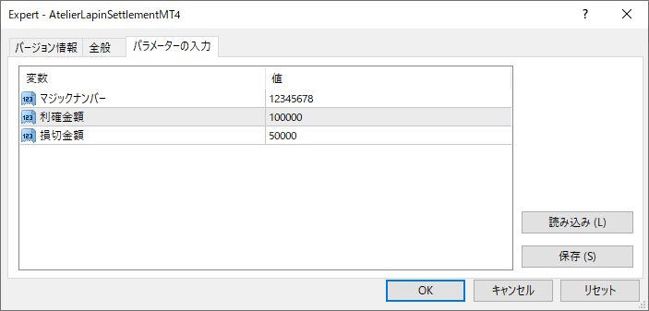

●パネル表示仕様
①EA起動時にパラメータ設定したマジックナンバー【表示のみ】 ②発注時刻の早い順（チケット番号の若い順）に並べたポジションのシンボル・Lot数【表示のみ、Lot数は1秒周期のリアルタイム更新】 →画面デザイン上、最大４シンボルが上限 ③同一マジックナンバーのポジション全体の合計損益【表示のみ、1秒周期のリアルタイム更新】 ④EA起動時にパラメータ設定した利確金額、損切金額【表示のみ】 ⑤クイック決済許可チェックボックス＆クイック決済ボタン【クリック実行可能】
 | マジックナンバー | 123456

 | 銘柄 | XAUAUD | XAUUSD | XAUEUR | XAUJPY

配色などのデザインはこれで行きましょう。発注パネルもかっこいいと思います。
決済EAの仕様なども問題ございません。
かなり難しそうなロジックですが、もし可能であれば、発注Lot数表記にSUMロジックが欲しいです。
マジックナンバー123456のポジを探す→銘柄ごとにSUM→多い順に表示。みたいな・・。
サヤ難平に利用することが多いと思いますので、あれば嬉しい機能です。
内部的に無理そうでしたら、この仕様で良いです。
 | 発注ロット数 | 1.50 | (1.50) | 0.50 | (0.50)

 | マジックナンバー全損益 | 56,789

 | 利確金額 | 100,000

 | 損切金額 | 50,000

✓
 | クイック決済ボタン表示

マジックナンバー全決済
そんなに工数をかけずに実現可能だと思いますが、一旦は一応の完成版を速やかにお届けすることを優先して下記の仕様とさせてください。
"発注時刻の早い順（チケット番号の若い順）に並べたポジションのシンボル・Lot数【表示のみ、Lot数は1秒周期のリアルタイム更新】"

マジックナンバー選別決済EA画面仕様 (2)
●パラメータ設定仕様

●パネル表示仕様
①EA起動時にパラメータ設定したマジックナンバー【表示のみ】 ②発注時刻の早い順（チケット番号の若い順）に並べたポジションのシンボル・Lot数【表示のみ、Lot数は1秒周期のリアルタイム更新】 →画面デザイン上、最大４シンボルが上限 ③同一マジックナンバーのポジション全体の合計損益【表示のみ、1秒周期のリアルタイム更新】 ④EA起動時にパラメータ設定した利確金額、損切金額【表示のみ】 ⑤クイック決済許可チェックボックス＆クイック決済ボタン【クリック実行可能】
 | マジックナンバー | 123456

 | 銘柄 | XAUAUD | XAUUSD | XAUEUR | XAUJPY

配色などのデザインはこれで行きましょう。発注パネルもかっこいいと思います。
決済EAの仕様なども問題ございません。
かなり難しそうなロジックですが、もし可能であれば、発注Lot数表記にSUMロジックが欲しいです。
マジックナンバー123456のポジを探す→銘柄ごとにSUM→多い順に表示。みたいな・・。
サヤ難平に利用することが多いと思いますので、あれば嬉しい機能です。
内部的に無理そうでしたら、この仕様で良いです。
 | 発注ロット数 | 0.50 | (0.50) | 0.50 | (0.50)

 | マジックナンバー全損益 | 56,789

 | 利確金額 | 100,000

 | 損切金額 | 50,000

✓
 | クイック決済ボタン表示

マジックナンバー全決済

マジックナンバー選別決済EA画面仕様
●パラメータ設定仕様

●パネル表示仕様
①EA起動時にパラメータ設定したマジックナンバー【表示のみ】 ②発注時刻の早い順（チケット番号の若い順）に並べたポジションのシンボル・Lot数【表示のみ、Lot数は1秒周期のリアルタイム更新】 →画面デザイン上、最大４シンボルが上限 ③同一マジックナンバーのポジション全体の合計損益【表示のみ、1秒周期のリアルタイム更新】 ④EA起動時にパラメータ設定した利確金額、損切金額【表示のみ】 ⑤クイック決済許可チェックボックス＆クイック決済ボタン【クリック実行可能】
 | マジックナンバー | 123456

 | 銘柄 | XAUAUD | XAUUSD | XAUEUR | XAUJPY

 | 発注ロット数 | 0.50 | (0.50) | 0.50 | (0.50)

 | マジックナンバー全損益 | 56,789

 | 利確金額 | 100,000

 | 損切金額 | 50,000

✓
 | クイック決済ボタン表示

マジックナンバー全決済

クイック発注パネルEA画面仕様 (5)
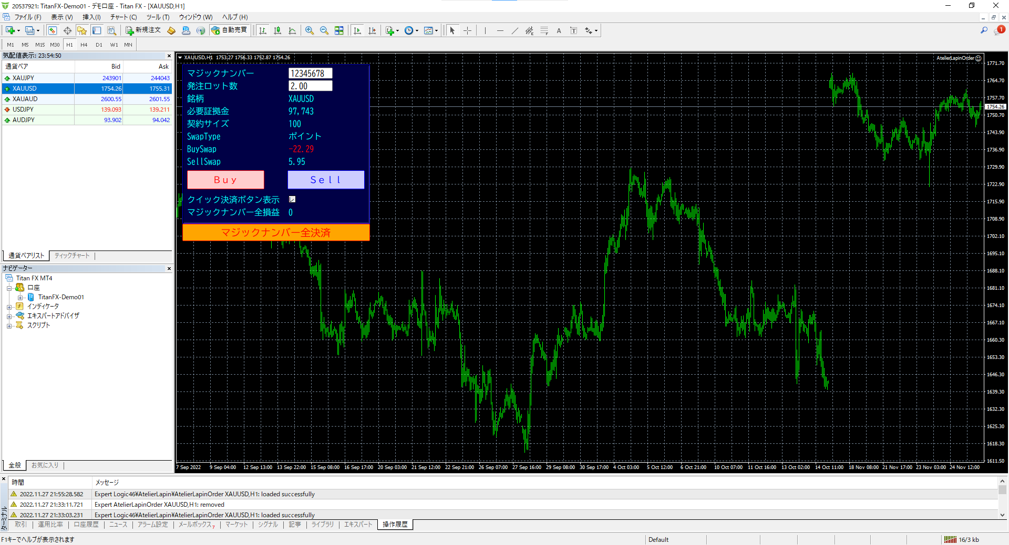

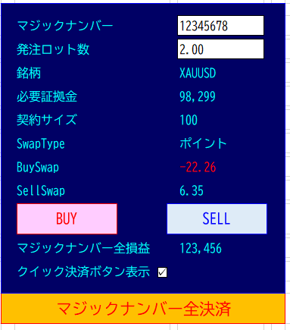

損益を計算する通貨(USD)の対JPYの
レート(USDJPY)を表示していないと
証拠金算出に失敗します。
来週、エラーチェックを実装します。

 | マジックナンバー | 12345678 |  | マジックナンバー | 12345678 |  | マジックナンバー | 12345678

 | 発注ロット数 | 2.00 |  | 発注ロット数 | 2.00 |  | 発注ロット数 | 2.00

 | 銘柄 | XAUJPY |  | 銘柄 | XAUAUD |  | 銘柄 | XAUUSD

 | 必要証拠金 | 98,309 |  | 必要証拠金 | 98,326 |  | 必要証拠金 | 98,299

 | 契約サイズ | 100 |  | 契約サイズ | 100 |  | 契約サイズ | 100

 | SwapType | ポイント |  | SwapType | ポイント |  | SwapType | ポイント

 | BuySwap | (4.74) |  | BuySwap | (22.26) |  | BuySwap | (22.26)

Swapポイントを発注Lot数と掛ける×必要は今回はないです。
Swapポイントはポイント表記やパーセント表記などがありますので、可能でしたら計算で、ASKやBIDの単位系の表示に変えられますか。XAUJPYならBuySwap-4.74,XAUUSDならBuySwap-0.0226など。パーセントなら(ASK＊％)/360
難しければ、「仕様の表記のまま」で良いです。
SwapType ポイント
BuySwap -4.74
SellSwap -4.48
このような感じでお願いいたします。
 | SellSwap | (4.48) |  | SellSwap | 6.35 |  | SellSwap | 6.35

BUY
SELL
BUY
SELL
BUY
SELL

 | マジックナンバー全損益 | 123,456 |  | マジックナンバー全損益 | 123,456 |  | マジックナンバー全損益 | 123,456

✓
✓
✓
 | クイック決済ボタン表示 |  |  | クイック決済ボタン表示 |  |  | クイック決済ボタン表示

マジックナンバー全決済 |  |  | マジックナンバー全決済 |  |  | マジックナンバー全決済

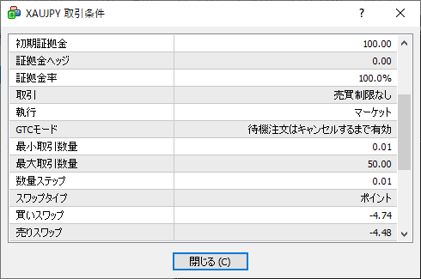
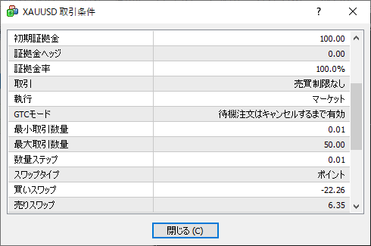

計算式の調査が必要なため、一旦は一応の完成版を速やかにお届けすることを優先して「仕様の表記のまま」とさせてください。

 |  | JPY |  |  | AUDJPY |  |  | USDJPY
 | Ask | 1 |  | Ask | 93.642 |  | Ask | 140.378
 | Bid | 1 |  | Bid | 93.619 |  | Bid | 140.391
 |  | XAUJPY |  |  | XAUAUD |  |  | XAUUSD
 | Ask | 245771 |  | Ask | 2625.03 |  | Ask | 1750.6
 | Bid | 245697 |  | Bid | 2624.06 |  | Bid | 1750.16
 | BuySwap | -4.74 |  | BuySwap | -22.26 |  | BuySwap | -22.26
 | SellSwap | -4.48 |  | SellSwap | 6.35 |  | SellSwap | 6.35
 | レバレッジ | 500 |  | レバレッジ | 500 |  | レバレッジ | 500

クイック発注パネルEA画面仕様 (4)
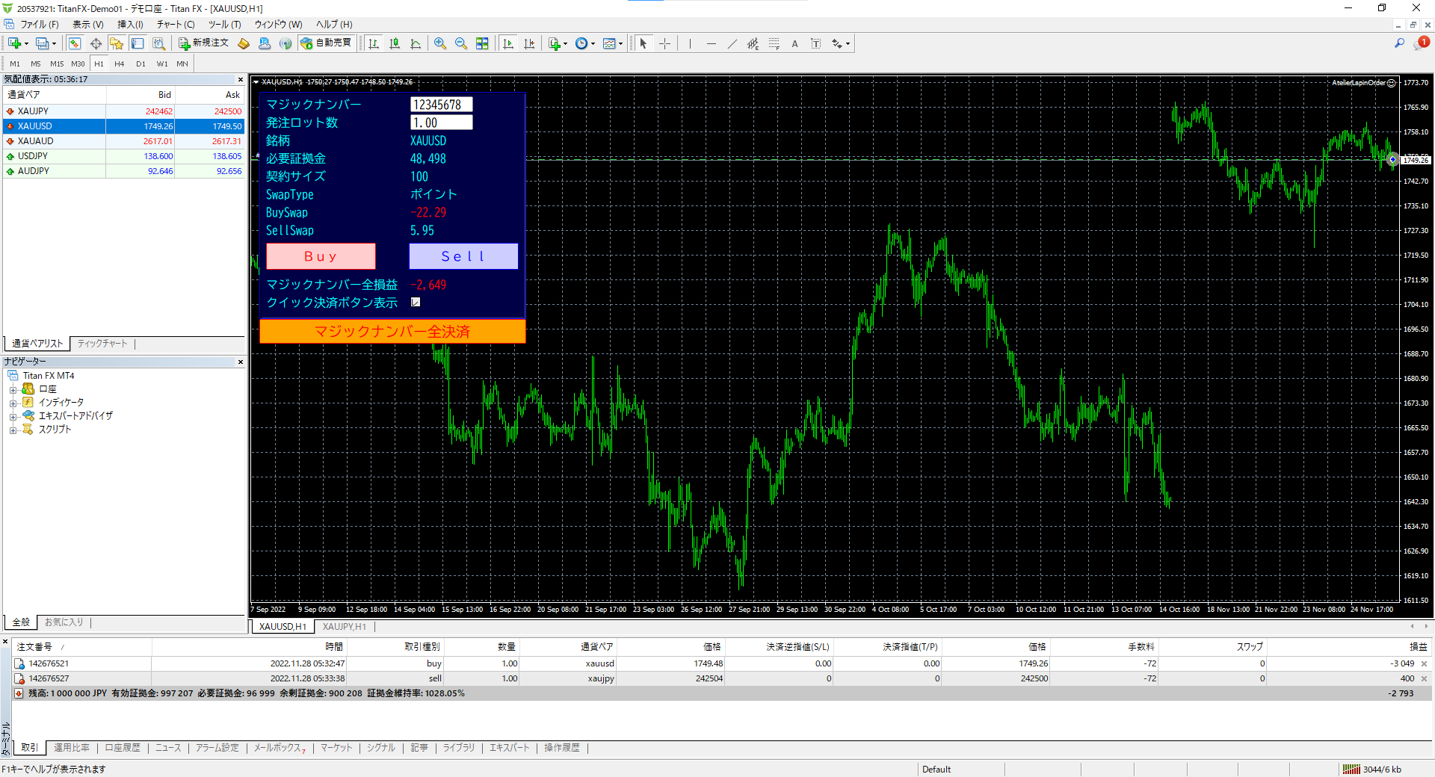

損益を計算する通貨(USD)の対JPYの
レート(USDJPY)を表示していないと
証拠金算出に失敗します。
来週、エラーチェックを実装します。

 | マジックナンバー | 12345678 |  | マジックナンバー | 12345678 |  | マジックナンバー | 12345678

 | 発注ロット数 | 2.00 |  | 発注ロット数 | 2.00 |  | 発注ロット数 | 2.00

 | 銘柄 | XAUJPY |  | 銘柄 | XAUAUD |  | 銘柄 | XAUUSD

 | 必要証拠金 | 98,309 |  | 必要証拠金 | 98,326 |  | 必要証拠金 | 98,299

 | 契約サイズ | 100 |  | 契約サイズ | 100 |  | 契約サイズ | 100

 | SwapType | ポイント |  | SwapType | ポイント |  | SwapType | ポイント

 | BuySwap | (4.74) |  | BuySwap | (22.26) |  | BuySwap | (22.26)

Swapポイントを発注Lot数と掛ける×必要は今回はないです。
Swapポイントはポイント表記やパーセント表記などがありますので、可能でしたら計算で、ASKやBIDの単位系の表示に変えられますか。XAUJPYならBuySwap-4.74,XAUUSDならBuySwap-0.0226など。パーセントなら(ASK＊％)/360
難しければ、「仕様の表記のまま」で良いです。
SwapType ポイント
BuySwap -4.74
SellSwap -4.48
このような感じでお願いいたします。
 | SellSwap | (4.48) |  | SellSwap | 6.35 |  | SellSwap | 6.35

BUY
SELL
BUY
SELL
BUY
SELL

 | マジックナンバー全損益 | 123,456 |  | マジックナンバー全損益 | 123,456 |  | マジックナンバー全損益 | 123,456

✓
✓
✓
 | クイック決済ボタン表示 |  |  | クイック決済ボタン表示 |  |  | クイック決済ボタン表示

マジックナンバー全決済 |  |  | マジックナンバー全決済 |  |  | マジックナンバー全決済

計算式の調査が必要なため、一旦は一応の完成版を速やかにお届けすることを優先して「仕様の表記のまま」とさせてください。

 |  | JPY |  |  | AUDJPY |  |  | USDJPY
 | Ask | 1 |  | Ask | 93.642 |  | Ask | 140.378
 | Bid | 1 |  | Bid | 93.619 |  | Bid | 140.391
 |  | XAUJPY |  |  | XAUAUD |  |  | XAUUSD
 | Ask | 245771 |  | Ask | 2625.03 |  | Ask | 1750.6
 | Bid | 245697 |  | Bid | 2624.06 |  | Bid | 1750.16
 | BuySwap | -4.74 |  | BuySwap | -22.26 |  | BuySwap | -22.26
 | SellSwap | -4.48 |  | SellSwap | 6.35 |  | SellSwap | 6.35
 | レバレッジ | 500 |  | レバレッジ | 500 |  | レバレッジ | 500

クイック発注パネルEA画面仕様 (3)
 | マジックナンバー | 12345678 |  | マジックナンバー | 12345678 |  | マジックナンバー | 12345678

 | 発注ロット数 | 2.00 |  | 発注ロット数 | 2.00 |  | 発注ロット数 | 2.00

 | 銘柄 | XAUJPY |  | 銘柄 | XAUAUD |  | 銘柄 | XAUUSD

 | 必要証拠金 | 98,309 |  | 必要証拠金 | 98,326 |  | 必要証拠金 | 98,299

 | 契約サイズ | 100 |  | 契約サイズ | 100 |  | 契約サイズ | 100

 | SwapType | ポイント |  | SwapType | ポイント |  | SwapType | ポイント

 | BuySwap | (4.74) |  | BuySwap | (22.26) |  | BuySwap | (22.26)

Swapポイントを発注Lot数と掛ける×必要は今回はないです。
Swapポイントはポイント表記やパーセント表記などがありますので、可能でしたら計算で、ASKやBIDの単位系の表示に変えられますか。XAUJPYならBuySwap-4.74,XAUUSDならBuySwap-0.0226など。パーセントなら(ASK＊％)/360
難しければ、「仕様の表記のまま」で良いです。
SwapType ポイント
BuySwap -4.74
SellSwap -4.48
このような感じでお願いいたします。
 | SellSwap | (4.48) |  | SellSwap | 6.35 |  | SellSwap | 6.35

BUY
SELL
BUY
SELL
BUY
SELL

 | マジックナンバー全損益 | 123,456 |  | マジックナンバー全損益 | 123,456 |  | マジックナンバー全損益 | 123,456

✓
✓
✓
 | クイック決済ボタン表示 |  |  | クイック決済ボタン表示 |  |  | クイック決済ボタン表示

マジックナンバー全決済 |  |  | マジックナンバー全決済 |  |  | マジックナンバー全決済

計算式の調査が必要なため、一旦は一応の完成版を速やかにお届けすることを優先して「仕様の表記のまま」とさせてください。

 |  | JPY |  |  | AUDJPY |  |  | USDJPY
 | Ask | 1 |  | Ask | 93.642 |  | Ask | 140.378
 | Bid | 1 |  | Bid | 93.619 |  | Bid | 140.391
 |  | XAUJPY |  |  | XAUAUD |  |  | XAUUSD
 | Ask | 245771 |  | Ask | 2625.03 |  | Ask | 1750.6
 | Bid | 245697 |  | Bid | 2624.06 |  | Bid | 1750.16
 | BuySwap | -4.74 |  | BuySwap | -22.26 |  | BuySwap | -22.26
 | SellSwap | -4.48 |  | SellSwap | 6.35 |  | SellSwap | 6.35
 | レバレッジ | 500 |  | レバレッジ | 500 |  | レバレッジ | 500

クイック発注パネルEA画面仕様 (2)
 | マジックナンバー | 12345678 |  | マジックナンバー | 12345678 |  | マジックナンバー | 12345678

 | 発注ロット数 | 2.00 |  | 発注ロット数 | 2.00 |  | 発注ロット数 | 2.00

 | 銘柄 | XAUJPY |  | 銘柄 | XAUAUD |  | 銘柄 | XAUUSD

 | 必要証拠金 | 98,309 |  | 必要証拠金 | 98,326 |  | 必要証拠金 | 98,299

 | 契約サイズ | 100 |  | 契約サイズ | 100 |  | 契約サイズ | 100

 | SwapType | ポイント |  | SwapType | ポイント |  | SwapType | ポイント

 | BuySwap | (4.74) |  | BuySwap | (22.26) |  | BuySwap | (22.26)

Swapポイントを発注Lot数と掛ける×必要は今回はないです。
Swapポイントはポイント表記やパーセント表記などがありますので、可能でしたら計算で、ASKやBIDの単位系の表示に変えられますか。XAUJPYならBuySwap-4.74,XAUUSDならBuySwap-0.0226など。パーセントなら(ASK＊％)/360
難しければ、「仕様の表記のまま」で良いです。
SwapType ポイント
BuySwap -4.74
SellSwap -4.48
このような感じでお願いいたします。
 | SellSwap | (4.48) |  | SellSwap | 6.35 |  | SellSwap | 6.35

BUY
SELL
BUY
SELL
BUY
SELL

 | マジックナンバー全損益 | 123,456 |  | マジックナンバー全損益 | 123,456 |  | マジックナンバー全損益 | 123,456

✓
✓
✓
 | クイック決済ボタン表示 |  |  | クイック決済ボタン表示 |  |  | クイック決済ボタン表示

マジックナンバー全決済 |  |  | マジックナンバー全決済 |  |  | マジックナンバー全決済

計算式の調査が必要なため、一旦は一応の完成版を速やかにお届けすることを優先して「仕様の表記のまま」とさせてください。
 |  | JPY |  |  | AUDJPY |  |  | USDJPY
 | Ask | 1 |  | Ask | 93.642 |  | Ask | 140.378
 | Bid | 1 |  | Bid | 93.619 |  | Bid | 140.391
 |  | XAUJPY |  |  | XAUAUD |  |  | XAUUSD
 | Ask | 245771 |  | Ask | 2625.03 |  | Ask | 1750.6
 | Bid | 245697 |  | Bid | 2624.06 |  | Bid | 1750.16
 | BuySwap | -4.74 |  | BuySwap | -22.26 |  | BuySwap | -22.26
 | SellSwap | -4.48 |  | SellSwap | 6.35 |  | SellSwap | 6.35
 | レバレッジ | 500 |  | レバレッジ | 500 |  | レバレッジ | 500

クイック発注パネルEA画面仕様
 | マジックナンバー | 12345678 |  | マジックナンバー | 12345678 |  | マジックナンバー | 12345678

 | 発注ロット数 | 2.00 |  | 発注ロット数 | 2.00 |  | 発注ロット数 | 2.00

 | 銘柄 | XAUJPY |  | 銘柄 | XAUAUD |  | 銘柄 | XAUUSD

 | 必要証拠金 | 98,309 |  | 必要証拠金 | 98,326 |  | 必要証拠金 | 98,299

 | 契約サイズ | 100 |  | 契約サイズ | 100 |  | 契約サイズ | 100

 | BuySwap | (9) |  | BuySwap | (44) |  | BuySwap | (44)

Swapポイントは「仕様の表示＊発注Lot数」ではポイント表記となるケースが
 | SellSwap | (8) |  | SellSwap | 13 |  | SellSwap | 13

BUY
SELL
BUY
SELL
BUY
SELL

 | マジックナンバー全損益 | 123,456 |  | マジックナンバー全損益 | 123,456 |  | マジックナンバー全損益 | 123,456

✓
✓
✓
 | クイック決済ボタン表示 |  |  | クイック決済ボタン表示 |  |  | クイック決済ボタン表示

マジックナンバー全決済 |  |  | マジックナンバー全決済 |  |  | マジックナンバー全決済

 |  | JPY |  |  | AUDJPY |  |  | USDJPY
 | Ask | 1 |  | Ask | 93.642 |  | Ask | 140.378
 | Bid | 1 |  | Bid | 93.619 |  | Bid | 140.391
 |  | XAUJPY |  |  | XAUAUD |  |  | XAUUSD
 | Ask | 245771 |  | Ask | 2625.03 |  | Ask | 1750.6
 | Bid | 245697 |  | Bid | 2624.06 |  | Bid | 1750.16
 | BuySwap | -4.74 |  | BuySwap | -22.26 |  | BuySwap | -22.26
 | SellSwap | -4.48 |  | SellSwap | 6.35 |  | SellSwap | 6.35
 | レバレッジ | 500 |  | レバレッジ | 500 |  | レバレッジ | 500

クイック発注パネルEA画面仕様(MT4)
①クイック発注パネルEA画面仕様（MT4）… クイック発注ボタン表示中

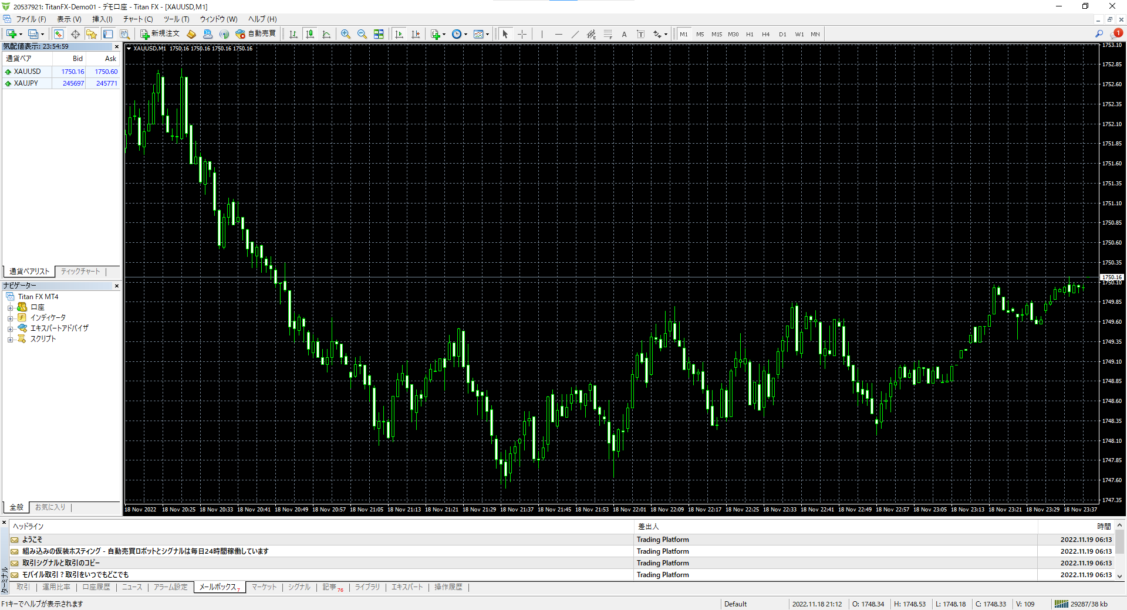
0.01
XUAJPY
XAUUSD
発注ロット数
銘柄１
銘柄２
132.913
245771
1756.60
✓
クイック発注ボタン表示
▲Ｂｕｙ
▼Ｓｅｌｌ
1234567
マジックナンバー

②クイック発注パネルEA画面仕様（MT4）… クイック発注ボタン非表示中

0.01
XUAJPY
XAUUSD
発注ロット数
銘柄１
銘柄２
132.913
245771
1756.60
クイック発注ボタン表示
1234567
マジックナンバー

クイック発注パネルEA画面仕様(MT5)
①クイック発注パネルEA画面仕様（MT5）… クイック発注ボタン表示中

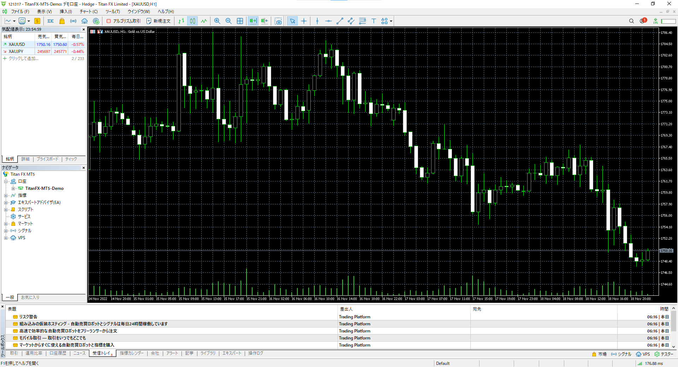

マジックナンバー表示と発注ロット数はOK。発注ロット数の横の132.913は何の数字でしょうか？
欲しかった表示・非表示ボタンは「該当マジックナンバー決済のボタン」です。名前はクイック決済ボタンですかね。
BuySellボタンは表示しっぱなしで良いです。
銘柄１２にサヤの相手表示機能を付けてくださったのすね。表示以外に同時発注など機能はないですよね？
もし可能ならサヤ相手表示よりも、このロットでの証拠金額など、このシンボルのスカウター的機能があればうれしいです。
新しいシートに私のイメージを作ってみました。

0.01
XUAJPY
XAUUSD
発注ロット数
銘柄１
銘柄２
132.913
245771
1756.60
✓
クイック発注ボタン表示
▲Ｂｕｙ
▼Ｓｅｌｌ
1234567
マジックナンバー

②クイック発注パネルEA画面仕様（MT5）… クイック発注ボタン非表示中

0.01
XUAJPY
XAUUSD
発注ロット数
銘柄１
銘柄２
132.913
245771
1756.60
クイック発注ボタン表示
1234567
マジックナンバー

こんな感じのもの
わざわざ「仕様」に確認に行かずとも、Lot間違いや、超マイナスSwapを食らわないように、シンボルの特徴が表示されていればうれしいです。
 | マジックナンバー

 | 発注ロット数

 | 銘柄 | XAUUSD
 | 契約サイズ | 1000
 | 必要証拠金 | 283500 | （発注ロット数で変動する）
 | BuySwap | -0.21
 | SellSwap | 0.015

 | BUY |  | SELL

 |  | クイック決済ボタン表示 |  | ☑
マジックナンバー全決済
 |  |  |  |  | 出てくる！！！

 | 色やデザインは派手になりすぎない程度にサイバーなものが良いです。

こんな感じのもの (2)
わざわざ「仕様」に確認に行かずとも、Lot間違いや、超マイナスSwapを食らわないように、シンボルの特徴が表示されていればうれしいです。
 |  | マジックナンバー

 |  | 発注ロット数

 |  | 銘柄 | XAUUSD
 |  | 契約サイズ | 1000
 |  | 必要証拠金 | 283500 | （発注ロット数で変動する）
 |  | BuySwap | -0.21
 |  | SellSwap | 0.015

 |  | BUY |  | SELL

 |  |  | クイック決済ボタン表示 |  | ☑
 | マジックナンバー全決済
 |  |  |  |  |  | 出てくる！！！

 |  | 色やデザインは派手になりすぎない程度にサイバーなものが良いです。

マジックナンバー表示と発注ロット数はOK。発注ロット数の横の132.913は何の数字でしょうか？
欲しかった表示・非表示ボタンは「該当マジックナンバー決済のボタン」です。名前はクイック決済ボタンですかね。
BuySellボタンは表示しっぱなしで良いです。
銘柄１２にサヤの相手表示機能を付けてくださったのすね。表示以外に同時発注など機能はないですよね？
もし可能ならサヤ相手表示よりも、このロットでの証拠金額など、このシンボルのスカウター的機能があればうれしいです。
新しいシートに私のイメージを作ってみました。

0.01
XUAJPY
XAUUSD
発注ロット数
銘柄１
銘柄２
132.913
245771
1756.60
✓
クイック発注ボタン表示
▲Ｂｕｙ
▼Ｓｅｌｌ
1234567
マジックナンバー

ご指摘を受けて練り直したデザイン案です。
EAのファイル名でご希望のものがあれば、
MT4/MT5それぞれでお知らせください。

2つの銘柄は必要ないです。 ２～４の現在損益等を出力したいと申したのでは、次の決済用のシステムでございます。 あのスペースには現在開いているチャートのシンボル情報があった方が良いと思いました。
⇒ すいません。上記のご返信に気づかずに、デザイン案を練っていました。
表示以外に同時発注など機能はないですよね？
もし可能ならサヤ相手表示よりも、このロットでの証拠金額など、このシンボルのスカウター的機能があればうれしいです。
⇒ 鞘取りと言うと、同時発注の認識で一番目のデザイン案でも同時発注するつもりでしたが
それが伝わらないデザインでした。その点を見直しました。
 |  |  |  |  |  |  |  | マジックナンバー | 12345678

 |  |  |  |  |  |  |  | 発注ロット数 | 0.50 | 0.50

 |  |  |  |  |  |  |  | 銘柄 | XAUAUD | XAUUSD

 |  |  |  |  |  |  |  | 契約サイズ | 100 | 100

発注ロット数で自動変動します⇒ |  |  |  |  |  |  |  | 必要証拠金 | 24,582 | 24,662

セルに入力している計算式が間違っていたらご指摘ください
発注ロット数で自動変動します⇒ |  |  |  |  |  |  |  | BuySwap | -1327 | -1113

発注ロット数で自動変動します⇒ |  |  |  |  |  |  |  | SellSwap | 940.5 | 317.5

同時発注ボタンです⇒ |  |  |  |  |  |  |  | XAUAUD買い・XAUUSD売り |  | (13,191) | ⇐エントリー時スプレッドによる損益：片側のシンボル（チャートに張り付けたほう：値動きが激しいほうを期待）のOnTick()と1秒周期で自動変動します

同時発注ボタンです⇒ |  |  |  |  |  |  |  | XAUAUD売り・XAUUSD買い |  | (95,036) | ⇐エントリー時スプレッドによる損益：片側のシンボル（チャートに張り付けたほう：値動きが激しいほうを期待）のOnTick()と1秒周期で自動変動します

 |  |  |  |  |  |  |  | マジックナンバー全損益 |  | (13,191) | ⇐片側のシンボル（チャートに張り付けたほう：値動きが激しいほうを期待）のOnTick()と1秒周期で自動変動します

 |  |  |  |  |  |  |  | 口座証拠金維持率 |  | 4567.89% | ⇐片側のシンボル（チャートに張り付けたほう：値動きが激しいほうを期待）のOnTick()と1秒周期で自動変動します

✓
 |  |  |  |  |  |  |  | クイック決済ボタン表示

 |  |  |  |  |  |  | マジックナンバー全決済 |  |  |  | 出てくる

 |  |  |  |  |  |  |  |  | AUDJPY | USDJPY
 |  |  |  |  |  |  |  | Ask | 93.642 | 140.391
 |  |  |  |  |  |  |  | Bid | 93.619 | 140.378
 |  |  |  |  |  |  |  |  | XAUAUD | XAUUSD
 |  |  |  |  |  |  |  | Ask | 2625.03 | 1756.61
 |  |  |  |  |  |  |  | Bid | 2624.06 | 1750.14
 |  |  |  |  |  |  |  | BuySwap | -26.54 | -22.26
 |  |  |  |  |  |  |  | SellSwap | 18.81 | 6.35
 |  |  |  |  |  |  |  | レバレッジ | 500 | 500

こんな感じのもの (3)
わざわざ「仕様」に確認に行かずとも、Lot間違いや、超マイナスSwapを食らわないように、シンボルの特徴が表示されていればうれしいです。
 |  | マジックナンバー

 |  | 発注ロット数

 |  | 銘柄 | XAUUSD
 |  | 契約サイズ | 1000
 |  | 必要証拠金 | 283500 | （発注ロット数で変動する）
 |  | BuySwap | -0.21
 |  | SellSwap | 0.015

 |  | BUY |  | SELL

 |  |  | クイック決済ボタン表示 |  | ☑
 | マジックナンバー全決済
 |  |  |  |  |  | 出てくる！！！

 |  | 色やデザインは派手になりすぎない程度にサイバーなものが良いです。

マジックナンバー表示と発注ロット数はOK。発注ロット数の横の132.913は何の数字でしょうか？
欲しかった表示・非表示ボタンは「該当マジックナンバー決済のボタン」です。名前はクイック決済ボタンですかね。
BuySellボタンは表示しっぱなしで良いです。
銘柄１２にサヤの相手表示機能を付けてくださったのすね。表示以外に同時発注など機能はないですよね？
もし可能ならサヤ相手表示よりも、このロットでの証拠金額など、このシンボルのスカウター的機能があればうれしいです。
新しいシートに私のイメージを作ってみました。

0.01
XUAJPY
XAUUSD
発注ロット数
銘柄１
銘柄２
132.913
245771
1756.60
✓
クイック発注ボタン表示
▲Ｂｕｙ
▼Ｓｅｌｌ
1234567
マジックナンバー

ご指摘を受けて練り直したデザイン案です。
EAのファイル名でご希望のものがあれば、
MT4/MT5それぞれでお知らせください。

2つの銘柄は必要ないです。 ２～４の現在損益等を出力したいと申したのでは、次の決済用のシステムでございます。 あのスペースには現在開いているチャートのシンボル情報があった方が良いと思いました。
⇒ すいません。上記のご返信に気づかずに、デザイン案を練っていました。
表示以外に同時発注など機能はないですよね？
もし可能ならサヤ相手表示よりも、このロットでの証拠金額など、このシンボルのスカウター的機能があればうれしいです。
⇒ 鞘取りと言うと、同時発注の認識で一番目のデザイン案でも同時発注するつもりでしたが
それが伝わらないデザインでした。その点を見直しました。
 |  |  |  |  |  |  |  | マジックナンバー | 12345678

 |  |  |  |  |  |  |  | 発注ロット数 | 0.50 | 0.50

 |  |  |  |  |  |  |  | 銘柄 | XAUAUD | XAUUSD

 |  |  |  |  |  |  |  | 契約サイズ | 100 | 100

発注ロット数で自動変動します⇒ |  |  |  |  |  |  |  | 必要証拠金 | 24,582 | 24,662

セルに入力している計算式が間違っていたらご指摘ください
発注ロット数で自動変動します⇒ |  |  |  |  |  |  |  | BuySwap | -1327 | -1113

発注ロット数で自動変動します⇒ |  |  |  |  |  |  |  | SellSwap | 940.5 | 317.5

同時発注ボタンです⇒ |  |  |  |  |  |  |  | XAUAUD買い・XAUUSD売り |  | (13,191) | ⇐エントリー時スプレッドによる損益：片側のシンボル（チャートに張り付けたほう：値動きが激しいほうを期待）のOnTick()と1秒周期で自動変動します

同時発注ボタンです⇒ |  |  |  |  |  |  |  | XAUAUD売り・XAUUSD買い |  | (95,036) | ⇐エントリー時スプレッドによる損益：片側のシンボル（チャートに張り付けたほう：値動きが激しいほうを期待）のOnTick()と1秒周期で自動変動します

 |  |  |  |  |  |  |  | マジックナンバー全損益 |  | (13,191) | ⇐片側のシンボル（チャートに張り付けたほう：値動きが激しいほうを期待）のOnTick()と1秒周期で自動変動します

 |  |  |  |  |  |  |  | 口座証拠金維持率 |  | 4567.89% | ⇐片側のシンボル（チャートに張り付けたほう：値動きが激しいほうを期待）のOnTick()と1秒周期で自動変動します

✓
 |  |  |  |  |  |  |  | クイック決済ボタン表示

 |  |  |  |  |  |  | マジックナンバー全決済 |  |  |  | 出てくる

 |  |  |  |  |  |  |  |  | AUDJPY | USDJPY
 |  |  |  |  |  |  |  | Ask | 93.642 | 140.391
 |  |  |  |  |  |  |  | Bid | 93.619 | 140.378
 |  |  |  |  |  |  |  |  | XAUAUD | XAUUSD
 |  |  |  |  |  |  |  | Ask | 2625.03 | 1756.61
 |  |  |  |  |  |  |  | Bid | 2624.06 | 1750.14
 |  |  |  |  |  |  |  | BuySwap | -26.54 | -22.26
 |  |  |  |  |  |  |  | SellSwap | 18.81 | 6.35
 |  |  |  |  |  |  |  | レバレッジ | 500 | 500

 |  |  |  |  |  |  |  | マジックナンバー | 12345678
まさか同時発注機能まであるとは・・・素晴らしくオーバースペックです。
ランサーズのメッセージ機能はタイムラグがありますからね。
念のため火急のご用は、atelier_lapin@outlook.comまでどうぞ。
同時発注するほど短時間勝負はしませんし、約定が成立しないこともありますし、他のEA稼働中に同じ単一銘柄で裁量取引して裁量ポジだけを決済するのに➡のシングルショット機能の方が汎用性が高いと思うので、オーバースペックはとても嬉しいのですが今回はシンプルなものでお願いいたします。
また今度のプロジェクトでサヤすきゃに特化したEAを頼むかもしれません。その時はよろしくお願いします。
 |  |  |  |  |  |  |  | 発注ロット数 | 0.50

 |  |  |  |  |  |  |  | 銘柄 | XAUUSD

 |  |  |  |  |  |  |  | 必要証拠金 | #DIV/0!
 |  |  |  |  |  |  |  | 契約サイズ | 100
 |  |  |  |  |  |  |  | BuySwap | 0
 |  |  |  |  |  |  |  | SellSwap | 0

 |  |  |  |  |  |  |  | BUY |  | SELL
これ嬉しいです。
✓
 |  |  |  |  |  |  |  | マジックナンバー全損益 |  | 999999
 |  |  |  |  |  |  |  | クイック決済ボタン表示
 |  |  |  |  |  |  | マジックナンバー全決済

